Danh sách
 |  |  | TẬP ĐOÀN CÔNG NGHIỆP - VIỄN THÔNG QUÂN ĐỘI
 |  |  | TỔNG CÔNG TY CỔ PHẦN BƯU CHÍNH VIETTEL

 |  |  |  |  | DANH SÁCH ĐƠN HÀNG
(*) là các trường bắt buộc nhập
STT | Mã đơn hàng | Tên người nhận (*) | Số ĐT người nhận (*) | Địa chỉ nhận (*) | Tên hàng hóa (*) | Số lượng | Trọng lượng (gram) (*) | Giá trị hàng (VND) (*) | Tiền thu hộ COD (VND) | Loại hàng hóa (*) | Tính chất hàng hóa đặc biệt | Dịch vụ (*) | Dịch vụ cộng thêm | Thu tiền xem hàng | Dài (cm) | Rộng (cm) | Cao (cm) | Người trả cước | Yêu cầu khác | Thời gian hẹn lấy | Thời gian giao
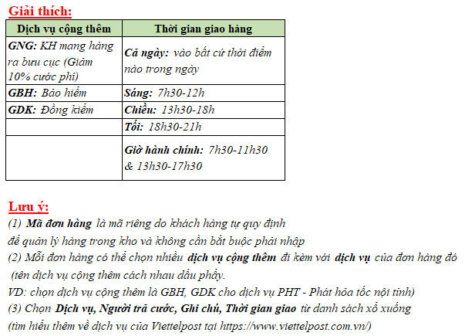
1 | VS_150120_01 | Lương Quốc Nhật | 0968114466 | Số 11 Duy Tân, phường Dịch Vọng Hậu, quận Cầu Giấy, thành phố Hà Nội | Card,buu thiep | 1 | 50 | 0 | 0 | Tài liệu |  | VCN |  |  |  |  |  | Người gửi trả |  | Cả ngày
 |  | Sơn | 0394023920 | 23 nhà thổ, Hà Đông, Hà Nội | Card,buu thiep | 1 | 50 | 0 |  | Tài liệu |  | VCN
 |  | Nguyễn Văn A | 0912345678 | 123 Lê Lợi, Hà Nội | Card,buu thiep | 1 | 50 | 0 |  | Tài liệu |  | VCN
 |  | Trần Thị B | 0987654321 | 456 Nguyễn Huệ, TP.HCM | Card,buu thiep | 1 | 50 | 0 |  | Tài liệu |  | VCN
 |  | Lê Văn C | 0934567890 | 789 Trần Phú, Đà Nẵng | Card,buu thiep | 1 | 50 | 0 |  | Tài liệu |  | VCN
 |  | Phạm Thị D | 0971234567 | 321 Hai Bà Trưng, Hải Phòng | Card,buu thiep | 1 | 50 | 0 |  | Tài liệu |  | VCN
 |  | Hoàng Văn E | 0962345678 | 654 Lý Thường Kiệt, Cần Thơ | Card,buu thiep | 1 | 50 | 0 |  | Tài liệu |  | VCN

